Задание 1
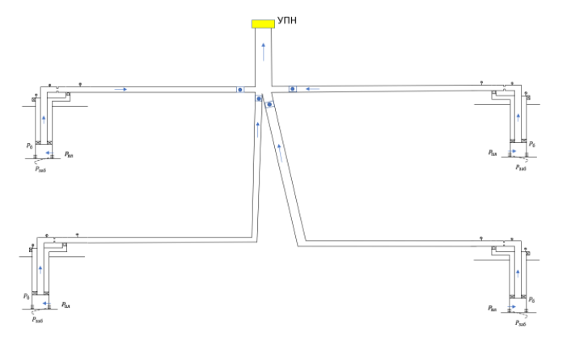
Дано |  |  |  | 1 | 2 | 3 | 4
P_upn | 7.5 |  | K_прод | 0.39 | 0.41 | 0.49 | 0.41
ro_oil | 0.8038 |  | Обводнонность | 40 | 84 | 29 | 11
ro_wat | 1.0613 |  | Pпл | 236 | 239 | 221 | 239.9
ro_gaz | 0.9 |  | d_НКТ | 72 | 67 | 72 | 67
GOR | 121.8 |  | D_ЭК | 92 | 91 | 92 | 91
P_nas | 157 |  | L_НКТ | 892 | 845 | 892 | 845
T_plastovaya | 92 |  | L_ЭК | 1989 | 1991 | 1989 | 1991

Инклинометрия |  |  |  |  | T_ust | 58.22
1.3 |  | 2, 4 |  |  | T_plasta | 92
MD | TVD | MD | TVD |  | gradT | 2
0 | 0 | 0 | 0
892 | 792 | 845 | 845 |  | Z0 | 0
1989 | 1689 | 1991 | 1991 |  | Z1 | -70

1 | 2 | 3 | 4 |  | {"gamma_gas":0.9,"gamma_oil":0.8038,"gamma_wat":1.0613,"rsb_m3m3":100,"rp_m3m3":121.8,"pb_atma":157,"t_res_C":92}
[0, 892, 1989] | [0, 845, 1991] | [0, 892, 1989] | [0, 845, 1991]

 | x0,м | x1,м | y0,м | y1,м | z | z1 | L | D,мм |  | 1 |  | 2 |  | 3 |  | 4
dвык. линии 1 | 1 | 500 | 1 | 500 | 0 | -70 | 709.15583619 | 102 |  | 0 | 0 | 0 | 0 | 0 | 0 | 0 | 0
dвык. линии 2 | 1000 | 500 | 1000 | 600 | 0 | -70 | 644.12731661 | 102 |  | 709.15583619 | -70 | 644.12731661 | -70 | 643.35138144 | -70 | 783.39070712 | -70
dвык. линии 3 | 1 | 500 | 1000 | 600 | 0 | -70 | 643.35138144 | 104 |  | UPN
dвык. линии 4 | 500 | 1000 | 600 | 1 | 0 | -70 | 783.39070712 | 106 |  | 0 | 0
dтрубы до упн | 500 | 500 | 600 | 2500 | 0 | 0 | 1900 | 111 |  | 1900 | 0

Q | Pзаб_1 | Pзаб_2 | Pзаб_3 | Pзаб_4 |  | P_буф1 | P_буф2 | P_буф3 | P_буф4
1 | 233.43589744 | 236.56097561 | 218.95918367 | 237.46097561 |  | 98.690540402 | 47.372263539 | 90.356338283 | 98.056672979
10 | 210.35897436 | 214.6097561 | 200.59183673 | 215.5097561 |  | 75.128686703 | 25.352548018 | 71.393406064 | 75.411799318
20 | 184.71794872 | 190.2195122 | 180.18367347 | 191.1195122 |  | 49.078004825 | 4.1855778523 | 50.600656145 | 51.214457417
30 | 159.07692308 | 165.82926829 | 159.7755102 | 166.72926829 |  | 24.577301984 | 0.88288374529 | 31.236934425 | 32.732686317
40 | 132.34104566 | 141.31847026 | 138.67099459 | 141.74724535 |  | 8.2927349399 | 0.8849561206 | 16.468871963 | 22.5641912
50 | 101.86446651 | 116.09366869 | 115.17966502 | 112.91239875 |  | 3.0340609972 | 0.88824967973 | 9.8171200476 | 16.222372332
60 | 62.469085995 | 89.416447475 | 87.569954037 | 76.246696797 |  | 0.89690319071 | 0.85712505637 | 5.1471143466 | 5.7739300315
70 | 0 | 55.25007845 | 49.761163501 | 2.9034266111 |  | 0 | 0.87067955067 | 0.87494840052 | 0.75086225445
80 | 0 | 0.90664227539 | 0 | 0 |  | 0 | 0.86785414557 | 0 | 0
90 | 0 | 0 | 0 | 0 |  | 0 | 0 | 0 | 0
100 | 0 | 0 | 0 | 0 |  | 0 | 0 | 0 | 0
110 | 0 | 0 | 0 | 0 |  | 0 | 0 | 0 | 0
120 | 0 | 0 | 0 | 0 |  | 0 | 0 | 0 | 0

Q | P в точке стока 1 | P в точке стока 2 | P в точке стока 3 | P в точке стока 4
1 | 92.88060599 | 41.804645618 | 85.571524355 | 93.537522553
10 | 69.241105428 | 20.540726559 | 66.965624023 | 71.278340619
20 | 43.109008204 | 1.6460240469 | 46.719448709 | 47.6859161
30 | 19.386906864 | 0.88288374529 | 28.114554967 | 29.875851915
40 | 5.5738510933 | 0.8849561206 | 14.145000106 | 20.177991921
50 | 1.5352937143 | 0.88824967973 | 7.9858783323 | 14.066293836
60 | 0.89690319071 | 0.85712505637 | 3.6693335163 | 4.3384327466
70 | 0 | 0.87067955067 | 0.87494840052 | 0.75086225445
80 | 0 | 0.86785414557 | 0 | 0
90 | 0 | 0 | 0 | 0
100 | 0 | 0 | 0 | 0
110 | 0 | 0 | 0 | 0
120 | 0 | 0 | 0 | 0

P на узле | 1 | 2 | 3 | 4 | Qв | Qж | Обводн | P на узле
1 | 58.38505107 | 45.575847174 | 69.552489745 | 69.305553031 | 89.431564914 | 242.81894102 | 36.830555532 | 9.7382247772
5 | 41.420930891 | 18.224912009 | 56.917287923 | 59.319925267 | 54.90850372 | 175.88305609 | 31.218756907 | 8.8744451804
7.5 | 38.605559162 | 16.901789827 | 51.125618644 | 56.749987254 | 50.708655125 | 163.38295489 | 31.036686268 | 8.7115578793
8.65 | 37.773013475 | 16.293153624 | 48.921726681 | 55.567815768 | 49.095214906 | 158.55570955 | 30.964015768 | 8.650712925
12 | 35.347771693 | 14.520169901 | 43.482639547 | 52.12409883 | 44.679667734 | 145.47467997 | 30.713020124 | 8.4924114087
15 | 33.17591338 | 12.932423284 | 39.387954804 | 48.472263926 | 40.888056836 | 133.96855539 | 30.520637261 | 8.3560427266
30 | 25.526073772 | 5.9963419382 | 28.986586508 | 29.930293297 | 26.945799087 | 90.439295516 | 29.794348721 | 7.9220739352
40 | 21.310595617 | 1.7638201839 | 23.61165659 | 24.315490399 | 19.527931556 | 71.00156279 | 27.503523569 | 7.7133973069
50 | 17.363016165 | -2.4687015705 | 18.379668634 | 19.019141124 | 12.293706574 | 52.293124352 | 23.50922177 | 7.6200465442
60 | 13.536304549 | -6.7012233248 | 13.440464144 | 14.780492404 | 5.309082993 | 35.056037772 | 15.14456091 | 7.5644192707
70 | 9.7110746427 | -10.933745079 | 8.532219172 | 10.541843683 | -1.6659696444 | 17.851392419 | -9.3324352818 | 7.5226847037

